99 労働時間（男女比率）
99 労働時間（男女比率）

 | 時点 2024(R6)年（毎年）
 | 単位 － |  |  |  |  |  |  |  | 偏差値 |  | 38.8
順位 |  | 都道府県名 |  | 数 値 |  |  | 順位 | 都道府県名 |  | 数 値

 |  | 0 | 全 国 |  | 94.3 | 0.0 | 24 | 0 | 滋 賀 |  | 94.3 | 0
1 |  | 0 | 東 京 |  | 96.5 | 0.0 | 24 | 0 | 大 阪 |  | 94.3 | 0
2 |  | 0 | 富 山 |  | 96.0 | 0.0 | 24 | 0 | 岡 山 |  | 94.3 | 0
3 |  | 0 | 沖 縄 |  | 95.9 | 0.0 | 24 | 0 | 高 知 |  | 94.3 | 0
4 |  | 0 | 石 川 |  | 95.5 | 0.0 | 24 | 0 | 長 崎 |  | 94.3 | 0
4 |  | 0 | 佐 賀 |  | 95.5 | 0.0 | 29 | 0 | 群 馬 |  | 93.9 | 0
6 |  | 0 | 山 形 |  | 95.4 | 0.0 | 29 | 0 | 福 井 |  | 93.9 | 0
6 |  | 0 | 栃 木 |  | 95.4 | 0.0 | 31 | 0 | 山 梨 |  | 93.8 | 0
6 |  | 0 | 熊 本 |  | 95.4 | 0.0 | 31 | 0 | 広 島 |  | 93.8 | 0
6 |  | 0 | 大 分 |  | 95.4 | 0.0 | 31 | 0 | 山 口 |  | 93.8 | 0
10 |  | 0 | 宮 城 |  | 94.9 | 0.0 | 31 | 0 | 宮 崎 |  | 93.8 | 0
10 |  | 0 | 長 野 |  | 94.9 | 0.0 | 35 | 0 | 秋 田 |  | 93.6 | 0
10 |  | 0 | 愛 知 |  | 94.9 | 0.0 | 36 | 0 | 青 森 |  | 93.3 | 0
10 |  | 0 | 三 重 |  | 94.9 | 0.0 | 36 | 0 | 埼 玉 |  | 93.3 | 0
10 |  | 0 | 島 根 |  | 94.9 | 0.0 | 36 | 0 | 兵 庫 |  | 93.3 | 0
10 |  | 0 | 鹿児島 |  | 94.9 | 0.0 | 36 | 0 | 奈 良 |  | 93.3 | 0
16 |  | 0 | 福 島 |  | 94.8 | 0.0 | 40 | ◎ | 千 葉 |  | 93.2 | 0
16 |  | 0 | 徳 島 |  | 94.8 | 0.0 | 40 | 0 | 福 岡 |  | 93.2 | 0
18 |  | 0 | 茨 城 |  | 94.4 | 0.0 | 42 | 0 | 北海道 |  | 93.1 | 0
18 |  | 0 | 新 潟 |  | 94.4 | 0.0 | 42 | 0 | 岩 手 |  | 93.1 | 0
18 |  | 0 | 岐 阜 |  | 94.4 | 0.0 | 42 | 0 | 神奈川 |  | 93.1 | 0
18 |  | 0 | 和歌山 |  | 94.4 | 0.0 | 45 | 0 | 静 岡 |  | 92.7 | 0
労働時間 （男女比率）
北海道 | 93.1
青 森 | 93.3
岩 手 | 93.1
宮 城 | 94.9
秋 田 | 93.6
山 形 | 95.4
福 島 | 94.8
茨 城 | 94.4
栃 木 | 95.4
群 馬 | 93.9
埼 玉 | 93.3
千 葉 | 93.2
東 京 | 96.5
神奈川 | 93.1
新 潟 | 94.4
富 山 | 96
石 川 | 95.5
福 井 | 93.9
山 梨 | 93.8
長 野 | 94.9
岐 阜 | 94.4
静 岡 | 92.7
愛 知 | 94.9
三 重 | 94.9
滋 賀 | 94.3
京 都 | 92.1
大 阪 | 94.3
兵 庫 | 93.3
奈 良 | 93.3
和歌山 | 94.4
鳥 取 | 94.4
島 根 | 94.9
岡 山 | 94.3
広 島 | 93.8
山 口 | 93.8
徳 島 | 94.8
香 川 | 92.7
愛 媛 | 94.4
高 知 | 94.3
福 岡 | 93.2
佐 賀 | 95.5
長 崎 | 94.3
熊 本 | 95.4
大 分 | 95.4
宮 崎 | 93.8
鹿児島 | 94.9
沖 縄 | 95.9
18 |  | 0 | 鳥 取 |  | 94.4 | 0.0 | 45 | 0 | 香 川 |  | 92.7 | 0
18 |  | 0 | 愛 媛 |  | 94.4 | 0.0 | 47 | 0 | 京 都 |  | 92.1 | 0

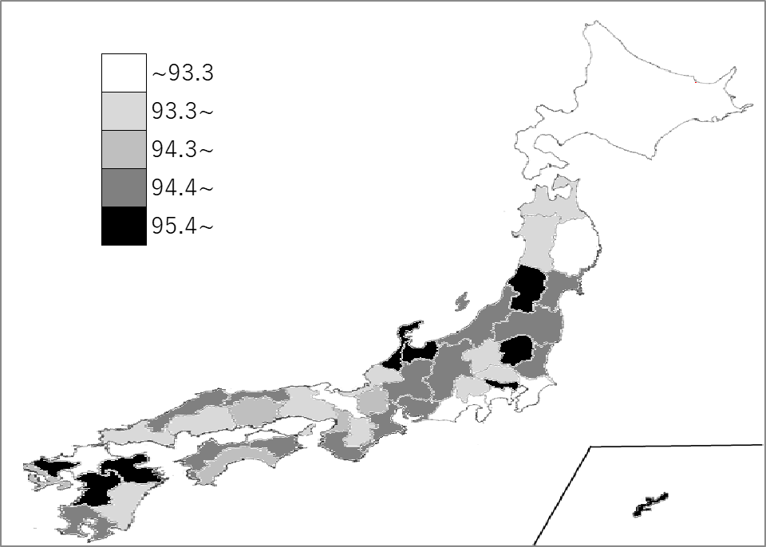
千葉県の推移
令和2年 | 92.8 | 46
令和3年 | 91.7 | 46
令和4年 | 92.8 | 41
令和5年 | 92.8 | 41
令和6年 | 93.2 | 40

《備 考》 ・資料出所 厚生労働省「賃金構造基本統計調査」 ・算出方法 女性の総実労働時間（所定内実労働時間数＋超過実労働時間数） ÷男性の総実労働時間（所定内実労働時間数＋超過実労働時間数） ・参 考 千葉県の労働時間(総実労働時間)は、男性が177時間/月、女性が165時間/月です。

